Решение
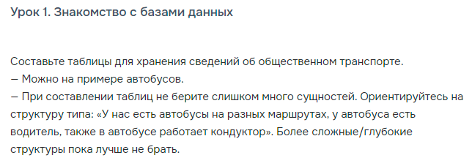

Автобусы |  | Маршруты |  |  |  | Сотрудники |  |  |  |  | Должности |  | Работники автобусов
bus_id | route_id | route_id | № маршрута | Начальная | Конечная | employee_id | Фамилий | Имя | Отчество | post_id | post_id | Наименование | employee_id | bus_id
1 | 1 | 1 | 10 | 1 отделение учхоза "Кубань" | ул. 1 Мая | 1 | Иванов | Иван | Иванович | 1 | 1 | Водитель | 1 | 1
2 | 2 | 2 | 93 | ул. Валерия Гассия | ЖК "Дружный" | 2 | Петров | Петр | Петрович | 1 | 2 | Кондуктор | 4 | 1
3 | 3 | 3 | 28 | ул. "Думенко" | ул. Лермонтова | 3 | Сидоров | Иван | Петрович | 1 |  |  | 2 | 2
4 | 4 | 4 | 37 | Коперативный рынок | ул. Валерия Гассия | 4 | Федоров | Федор | Федорович | 2 |  |  | 5 | 2
5 | 5 | 5 | 2Е | Краснодар 1 | Депо №1 | 5 | Сергеев | Сергей | Сергеевич | 2 |  |  | 3 | 3
6 | 1 |  |  |  |  | 6 | Константинов | Константин | Константинович | 2 |  |  | 6 | 3
7 | 2 |  |  |  |  | 7 | Алексеев | Алексей | Алексеевич | 2 |  |  | 1 | 4
8 | 3 |  |  |  |  |  |  |  |  |  |  |  | 7 | 4
9 | 4 |  |  |  |  |  |  |  |  |  |  |  | 2 | 5
10 | 5 |  |  |  |  |  |  |  |  |  |  |  | 4 | 5
 |  |  |  |  |  |  |  |  |  |  |  |  | 3 | 6
 |  |  |  |  |  |  |  |  |  |  |  |  | 5 | 6
 |  |  |  |  |  |  |  |  |  |  |  |  | 1 | 7
 |  |  |  |  |  |  |  |  |  |  |  |  | 6 | 7
 |  |  |  |  |  |  |  |  |  |  |  |  | 2 | 8
 |  |  |  |  |  |  |  |  |  |  |  |  | 7 | 8
 |  |  |  |  |  |  |  |  |  |  |  |  | 3 | 9
 |  |  |  |  |  |  |  |  |  |  |  |  | 4 | 9
 |  |  |  |  |  |  |  |  |  |  |  |  | 1 | 10
 |  |  |  |  |  |  |  |  |  |  |  |  | 5 | 10

